全品目 (本筋)
新聞・チラシの分別から始めませんか？

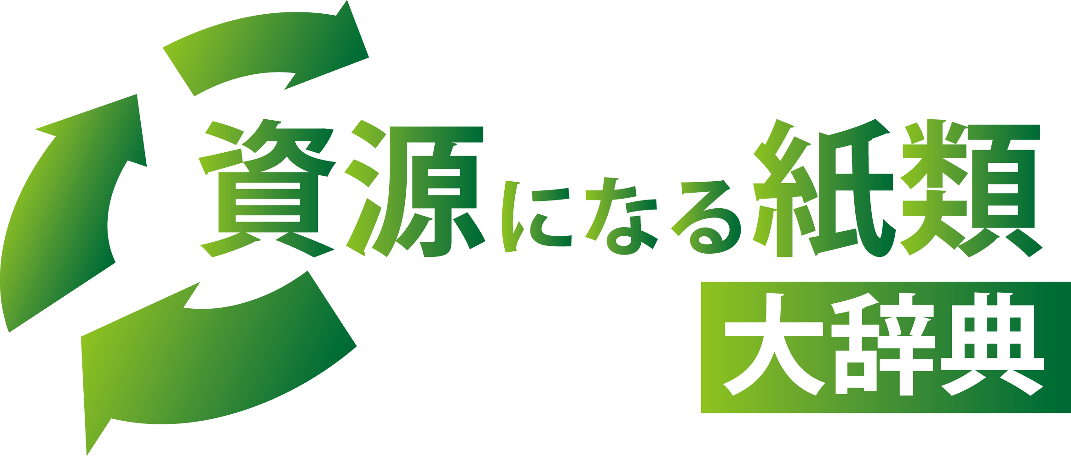

～50音順～

資源が
一目で分かる
一覧表付き！

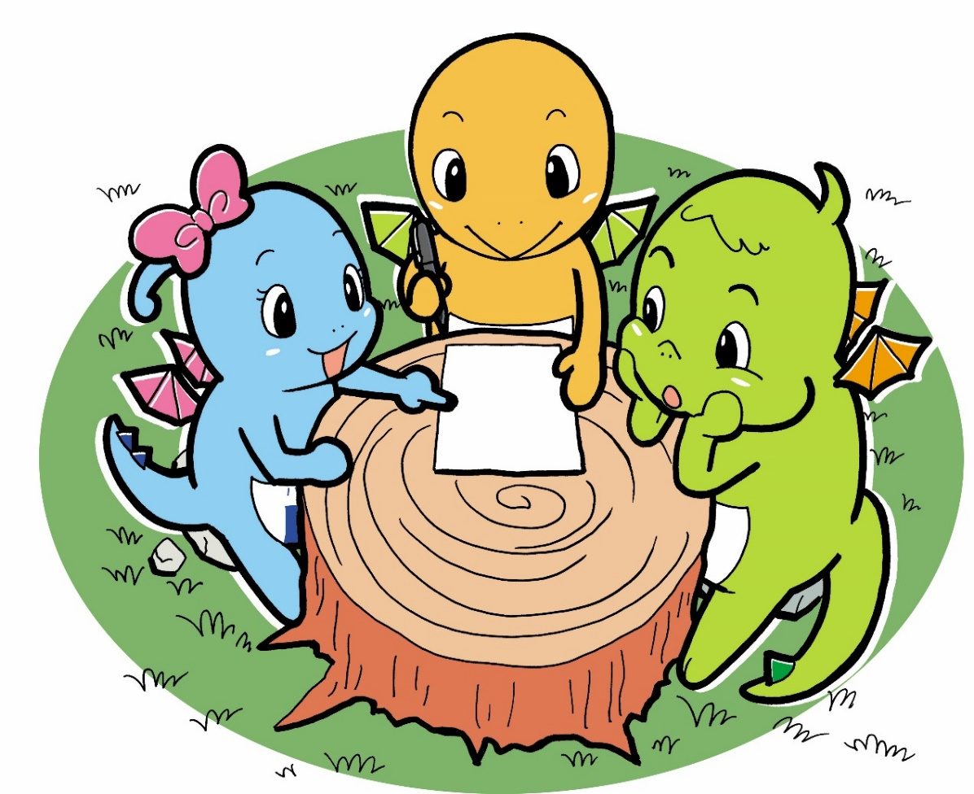

【問い合わせ先】
足立区環境部足立清掃事務所
Tel:03-3853-2141
Fax:03-3857-5743

★ごみの分別で節約できる経費 なんと年間5億円！

区内の家庭から出される燃やすごみの量や内容物の調査を行いました。令和４年度の調査では、燃やすごみの中には、
新聞・チラシ、お菓子の箱や包装紙など約１３．８％もの資源になる紙類が含まれていることが分かりました。
これらがきちんと分別されていれば、収集経費は、年間約５億円節約できます。
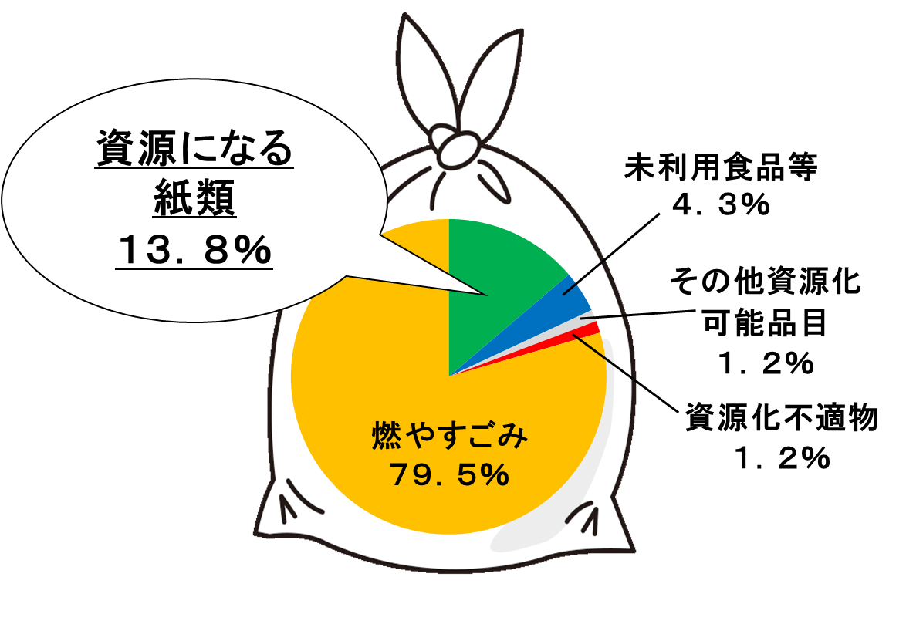

 |  |  |  | 資源になる紙類 | 13.8
 |  |  |  | 未利用食品 | 4.3
 |  |  |  | その他資源化可能品目 | 1.2
 |  |  |  | 資源化不適物 | 1.2
 |  |  |  | 燃やすごみ | 79.5
燃やすごみ
83.6％

★資源にならない紙類 ４つの特徴

① 紙以外（ﾌﾟﾗｽﾁｯｸ・粘着物など）の素材がついているもの
⇒ラミネート加工紙、親展はがきなど（紙以外の素材を外せれば資源になる紙もあります）
② 特殊な加工（防水加工など）がされているもの
⇒紙コップ、カップめんの容器、カーボン紙、クッキングシートなど
③ 汚れやにおいがついているもの
⇒油のついた紙、洗剤の紙箱など
④ その他ﾘｻｲｸﾙに適さないもの
⇒レシート、和紙類など

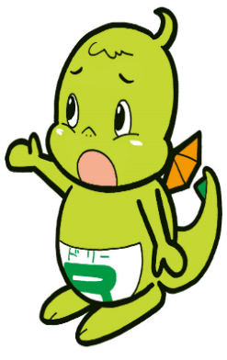

燃やす
ごみへ!

★資源になる紙類の出し方

以下の品目ごとにまとめて、資源回収日の朝８時までに出してください
（夜間は放火の危険があるため出さないようにしましょう）。
まとめる際は、紙ひもで十字に束ねてください。資源になる紙類は、紙袋に入れることもできます。
ご協力をお願いします。

● 新聞
※新聞に入っている折込チラシも 一緒に束ねてください。

雨の日でも
回収していますよ

●雑誌類、
資源になる紙類
（雑がみ）


●段ボール
※必ずつぶして出してください。

●紙パック
※中を水洗いし、切り開いて乾かしてから
束ねて下さい。

 |  |  | あ～お

 | 品目 | 種類 | 備考
あ | アイスクリームのカップ、ふた | 燃やす ごみ | 防水加工されているため
 | アイロンプリントの台紙 | 燃やす ごみ | 特殊なインクが使用されているため
資源
 | あだち広報 | 資源 | 「新聞」と一緒に束ねて出してください
資源
 | 厚紙 | 資源 | 断面に波があるものは「段ボール」と一緒に出してください
 | 圧着はがき | 燃やす ごみ | 粘着物が付いているため
 | 宛名シール | 燃やす ごみ | 粘着物が付いているため
 | あぶらとり紙 | 燃やす ごみ | 特殊な加工がされているため
 | 油のついた紙 | 燃やす ごみ | 汚れているため
 | アルバム | 燃やす ごみ | 紙以外の素材が付いているため
 | アルミホイル、アルミ箔 | 燃やさ ない ごみ | 紙ではないため
資源
い | 色紙 | 資源 | 金・銀などの箔押し紙、千代紙などの和紙、テープなど紙以外の素材が付いた紙は燃やすごみへ 大量のクレヨンや絵の具、糊が付いた紙は燃やすごみへ
 | インクジェットプリント用の紙やはがき | 燃やす ごみ | 特殊な加工がされているため
う | ウェットティッシュ | 燃やす ごみ | 水に溶けないので、リサイクルに向かないため
 | うちわ | 燃やす ごみ | 紙以外の素材が付いているため
資源
お | OA用紙 | 資源 | 写真プリント用紙や感熱紙などの特殊加工品は、それぞれの項目を参照
資源
 | 折り紙 | 資源 | 金・銀などの箔押し紙、千代紙などの和紙、テープなど紙以外の素材が付いた紙は燃やすごみへ 大量のクレヨンや絵の具、糊が付いた紙は燃やすごみへ
資源
 | 折込チラシ （新聞に挟んであるもの） | 資源 | 「新聞」と一緒に束ねて出してください
か

資源
 | 品目 | 種類 | 備考
か | カーボン紙 | 燃やす ごみ | 特殊な加工がされているため
 | 楽譜 | 資源 | ひもでしばって束ねて出してください
資源
 | 菓子箱 | 資源 | つぶして出してください 汚れているものは燃やすごみへ
資源
 | カタログ類 | 資源 | ひもでしばって束ねて出してください ふろくなど紙以外の素材は外してください
資源
 | 学校のプリント類 | 資源 | ひもでしばって束ねて出してください 個人情報が載っているものは、シュレッダーなどで細かくして燃やすごみへ
 | カップめんの容器（紙製） | 燃やす ごみ | 防水加工されているため
 | 壁紙 | 燃やす ごみ | 特殊な加工がされているため
 | 紙おむつ | 燃やす ごみ | 特殊な加工がされているため
 | 紙くず | 燃やす ごみ | 汚れが付いている場合は燃やすごみへ
 | 紙コップ | 燃やす ごみ | 防水加工されているため
 | 紙皿 | 燃やす ごみ | 防水加工されているため
資源
 | 紙テープ | 資源 | 粘着テープなどの紙以外の素材が付いている場合は燃やすごみへ
 | 紙ナプキン | 燃やす ごみ | 特殊な加工がされているため
 | 紙粘土 | 燃やす ごみ | リサイクルに適さない素材が含まれているため
資源
 | 紙箱（空き箱） | 資源 | つぶして出してください 汚れているものは燃やすごみへ
資源
 | 紙パック（牛乳パックなど） | 資源 | 中身を水洗いし、切り開いて乾かした後に束ねて出してください
 | 紙パック（中がアルミ） | 燃やす ごみ | アルミ加工されているため お酒や清涼飲料水など
 |  |  | か～き

資源
資源
 | 品目 | 種類 | 備考
か | 紙ひも | 資源 | しばるための紙ひも、紙袋の持ち手の紙ひも
 | 紙袋 | 資源 | 紙以外の持ち手は燃やすごみへ ビニール加工されている袋は燃やすごみへ
 | 紙やすり | 燃やす ごみ | 特殊な加工がされているため
 | ガムテープ、 ガムテープがついた紙 | 燃やす ごみ | 粘着物がついているため
 | ガムの個別包装紙 | 燃やす ごみ | アルミ加工されているため
資源
 | ガムの外側の紙箱 | 資源 | アルミやビニールで加工されているものは燃やすごみへ
資源
 | 画用紙 | 資源 | 未使用のもの、鉛筆やマジックで描いたものは可 クレヨンや絵の具（油性は不可）がついたものは付着量が少量であれば可
資源
 | かるた | 資源 | ビニール加工されたものは燃やすごみへ
資源
 | カレンダー | 資源 | 金具やプラスチックなど紙以外の部分は取り除いて、材質に応じて燃やすごみか燃やさないごみへ ビニール加工されたものは燃やすごみへ
 | 感光紙 | 燃やす ごみ | 特殊な加工がされているため
資源
 | 緩衝材（紙製） | 資源 | 多量の糊がついているものは燃やすごみへ
資源
 | 緩衝材（段ボール製） | 資源 | 「段ボール」と一緒に出してください
 | 感熱紙、感熱発泡紙 | 燃やす ごみ | 特殊な加工がされているため
き | キッチンペーパー | 燃やす ごみ | 樹脂加工されているため
 | 切手 | 燃やす ごみ | 封筒に貼ってある場合は、封筒（窓空き封筒は不可）ごと資源で出すことができます
 | 切符 | 燃やす ごみ | 特殊なインクが使用されているため
 | 牛乳びんのふた | 燃やす ごみ | 防水加工されているため
き～こ

資源
資源
 | 品目 | 種類 | 備考
き | 牛乳パック | 資源 | 中身を水洗いし、切り開いて乾かした後に束ねて出してください
 | 教科書 | 資源 | 「雑誌類」と一緒に束ねて出してください
 | 金色・銀色の紙 | 燃やす ごみ | リサイクルに適さない素材が含まれているため
資源
く | 薬の紙袋 | 資源 | 個包装された薬を入れる外袋であれば可 個人情報部分は切り取るなどして燃やすごみへ 粉薬などの個包装は、特殊な加工のため燃やすごみへ
 | 薬の個包袋 | 燃やす ごみ | 防水加工されているため
資源
 | 薬の箱 | 資源 | 錠剤のびんの外箱など つぶして出してください ビニール加工された箱やにおいの染み付いた箱は不可
 | クッキングシート | 燃やす ごみ | 特殊な加工がされているため
資源
 | 靴箱 | 資源 | つぶして出してください
 | 靴やかばんの購入時に詰めてあった紙 | 燃やす ごみ | 「昇華転写紙」である場合が多いため、燃やすごみへ
資源
 | クラフト紙 | 資源 | 「段ボール」と一緒に出してください
資源
け | ケーキの紙箱 | 資源 | つぶして出してください 汚れがついている場合は燃やすごみへ
 | ケーキの底紙 | 燃やす ごみ | 特殊な加工がされているため
資源
 | 化粧品の箱 | 資源 | 防水加工やビニール加工されている箱、においが染みついた箱は燃やすごみへ
資源
 | ケント紙 | 資源 | 製図用やデザイン用などの画用紙
資源
こ | 広告紙（チラシ） | 資源 | 新聞の折込チラシは「新聞」と一緒に束ねて出してください ダイレクトメールは「雑誌類」と一緒に束ねて出してください
 | コースター | 燃やす ごみ | 防水加工されているため
 | 光沢紙 | 燃やす ごみ | 特殊な加工がされているため
 |  |  | こ～し

資源
 | 品目 | 種類 | 備考
こ | コーティングされた紙 | 燃やす ごみ | 紙以外の素材がついているため
 | 香典袋 | 資源 | のしなどの紙以外の素材は燃やすごみへ
 | コーヒーフィルター | 燃やす ごみ | 水に溶けないので、リサイクルに向かないため
 | 小切手 | 燃やす ごみ | 特殊な加工がされているため
 | 個人情報が書かれた紙 | 燃やす ごみ | シュレッダーで細かくするか細かくちぎって燃やすごみへ
資源
 | コピー用紙、 コピー用紙の包装紙 | 資源 | 写真プリント用紙や感熱紙などの特殊加工品は、それぞれの項目を参照 ラミネート加工されたものは燃やすごみへ
 | 米袋（紙製） | 燃やす ごみ | ビニールなど紙以外の素材がついているものは燃やすごみへ
資源
 | 梱包材（紙製） | 資源
資源
 | 梱包材（段ボール製） | 資源 | 「段ボール」と一緒に出してください
資源
さ | 再生紙 | 資源 | 写真プリント用紙や感熱紙などの特殊加工品は、それぞれの項目を参照
資源
 | 雑誌類 | 資源 | 束ねて出してください ビニール封筒や付録など紙以外の素材は材質に応じて燃やすごみ、燃やさないごみへ
 | サンドペーパー（紙やすり） | 燃やす ごみ | 特殊な加工がされているため
し | シール、シールの台紙、 シールが貼ってある紙 | 燃やす ごみ | 粘着物がついているため
 | 磁気カード | 燃やす ごみ | 特殊な加工がされているため
 | 色紙 | 燃やす ごみ | 金や銀が入っているため
資源
 | 「資源の出し方 ごみの出し方」（区のごみ収集情報冊子） | 資源 | 「雑誌類」と一緒に束ねて出してください
資源
 | 辞書・辞典（紙製） | 資源 | 「雑誌類」と一緒に束ねて出してください
し～す

資源
 | 品目 | 種類 | 備考
し | 写真 | 燃やす ごみ | 特殊な加工がされているため
 | 写真集 | 資源 | 「雑誌類」と一緒に束ねて出してください
 | 写真つき年賀状、 写真つきはがき | 燃やす ごみ | ビニール加工されたものや写真つきのはがきは燃やすごみへ
 | 写真プリント用紙 （インクジェット） | 燃やす ごみ | 特殊な加工がされているため
資源
 | 週刊誌 | 資源 | 「雑誌類」と一緒に束ねて出してください
資源
 | 祝儀袋 | 資源 | のしなど紙以外の素材は燃やすごみへ
 | シュレッダーくず | 燃やす ごみ
 | 昇華転写紙 | 燃やす ごみ | 特殊なインクが使用されているため
 | 障子紙 | 燃やす ごみ | 一般的な和紙は燃やすごみへ
資源
 | 上質紙 | 資源 | 写真プリント用紙や感熱紙などの特殊加工品は、それぞれの項目を参照
資源
 | 商品のタグ | 資源 | ビニール加工されたものや紙以外の素材は燃やすごみへ
資源
 | 食品類の箱 | 資源 | つぶして出してください アルミ加工やビニール加工されているものや汚れがついているものは燃やすごみへ
資源
 | 書類 | 資源 | 写真プリント用紙や感熱紙などの特殊加工品は、それぞれの項目を参照
 | 親展はがき（「ここから開けてください」と記載されているはがき） | 燃やす ごみ | 粘着物が付いているため
資源
 | 新聞折り込みチラシ | 資源 | 「新聞」と一緒に束ねて出してください
資源
 | 新聞紙 | 資源 | 束ねて出してください
資源
す | スケッチブック | 資源 | 未使用のもの、鉛筆やマジックで描いたものは可 クレヨンや絵の具（油性は不可）がついたものは付着量が少量であれば可
 |  |  | す～ち

資源
 | 品目 | 種類 | 備考
す | スタンプカード | 資源 | ビニール加工されたものや紙以外の素材は燃やすごみへ
 | ステッカー | 燃やす ごみ | 粘着物がついているため
 | ストーンペーパー | 燃やす ごみ | リサイクルに適さない素材が含まれているため
せ | 石けんの包装紙 | 燃やす ごみ | においが染みついているため
資源
 | 石けんの外箱 | 資源 | つぶして出してください においが染みついているものは燃やすごみへ
 | 線香の紙箱 | 燃やす ごみ | においが染みついているため
 | 洗剤（粉）の紙箱 | 燃やす ごみ | においが染みついているため
 | 扇子 | 燃やす ごみ | 紙以外の素材がついているため
資源
た | ダイレクトメール | 資源 | ビニール封筒や付録など紙以外の素材は材質に応じて燃やすごみ、燃やさないごみへ
 | タオルペーパー | 燃やす ごみ | 樹脂加工されているため
 | 宅配伝票 | 燃やす ごみ | 特殊な加工がされているため
資源
 | たばこのカートン箱（外箱） | 資源 | つぶして出してください においが染みついているものは燃やすごみへ
 | たばこの箱・ 包装紙（個包装） | 燃やす ごみ | においが染み付いているため
 | たまごの紙パック | 燃やす ごみ | 多量の糊がついているため
資源
 | 段ボール | 資源 | つぶして出してください 粘着テープや宅配伝票など紙以外の素材は取り除いて燃やすごみへ
ち | 地図 | 燃やす ごみ | 合成紙や防水加工された紙である場合が多いため、判断がつかない場合は燃やすごみへ
資源
 | 地図帳 | 資源 | 「雑誌類」と一緒に束ねて出してください
ち～な

 | 品目 | 種類 | 備考
ち | 中華まんなどの底紙 | 燃やす ごみ | 特殊な加工がされているため あんまん、肉まんの底紙など
 | 千代紙 | 燃やす ごみ | 一般の紙と原料が異なるため
資源
 | チラシ | 資源 | 新聞の折込チラシは「新聞」と一緒に束ねて出してください ダイレクトメールは「雑誌類」と一緒に束ねて出してください
て | ティッシュペーパー | 燃やす ごみ | 汚れているため
資源
 | ティッシュペーパーの箱 | 資源 | つぶして出してください ビニール部分は取り除いて燃やすごみへ
 | テープ類が貼ってある紙 | 燃やす ごみ | 粘着物がついているため
資源
 | テープなどの芯 | 資源 | テープなどが残っているものは燃やすごみへ
資源
 | 手帳 | 資源 | 表紙やカバーなど紙以外の素材は燃やすごみへ
 | 点字用紙 | 燃やす ごみ | 特殊な加工がされているため
 | 伝票用紙 | 燃やす ごみ | 特殊な加工がされているため
と | トイレットペーパー | 燃やす ごみ | 汚れがついている場合は燃やすごみへ
資源
 | トイレットペーパーの芯 | 資源 | つぶして出してください
 | ドーナツの箱 | 燃やす ごみ | 汚れているため
資源
 | トランプ | 資源 | ビニール加工やプラスチック加工されたものは燃やすごみへ
 | トレーシングペーパー | 燃やす ごみ | 特殊な加工がされているため
資源
 | トレーディングカード | 資源 | 金・銀・アルミ加工・防水加工・プラスチック加工されたものは燃やすごみへ
な | 捺染紙（なっせんし）、昇華転写紙 | 燃やす ごみ | 特殊なインクが使用されているため
 |  |  | ね～ひ

資源
資源
 | 品目 | 種類 | 備考
ね | 値札 | 資源 | ビニール加工されたものや紙以外の素材は燃やすごみへ
 | 年賀状 | 資源 | 切手や宛名シール程度は貼ってあっても資源です ビニール加工や写真つきのはがき、紙以外の素材がついている場合は燃やすごみへ
資源
の | ノート | 資源 | テープ、シールなどの粘着物や紙以外の部分（リングノートの金属部分）は、取り除いて素材に応じて燃やすごみ、燃やさないごみへ
資源
 | のし袋 | 資源 | のしなど紙以外の素材は燃やすごみへ
資源
 | 糊付けされた紙 | 資源 | こぼれた糊はふき取ってください 多量の糊を含むものは燃やすごみへ
 | ノンカーボン紙 | 燃やす ごみ | 特殊な加工がされているため
資源
は | ハードカバーの本 | 資源 | 「雑誌類」と一緒に束ねて出してください
資源
 | はがき | 資源 | 切手や宛名シール程度は貼ってあっても資源です ビニール加工や写真つきのはがき、紙以外の素材がついている場合は燃やすごみへ
 | 箔押し紙 | 燃やす ごみ | 紙以外の素材がついているため
資源
 | 箸袋（紙製） | 資源 | 汚れがついている場合は燃やすごみへ
 | バターの包装紙（硫酸紙） | 燃やす ごみ | チーズ、肉類の包装紙など
資源
 | 花束の包み紙 | 資源 | ビニール加工されたものや紙以外の素材は燃やすごみへ 汚れているものは燃やすごみへ
資源
 | 半紙 | 資源 | 未使用のもの、文字を書いた程度のものは資源です あまった墨汁を吸わせるなど大量に墨がついたものは燃やすごみへ
資源
 | パンフレット | 資源 | 「雑誌類」と一緒に束ねて出してください 紙以外の素材は取り除いて、素材に応じて燃やすごみ、燃やさないごみへ
資源
ひ | ビールのケース（６缶入り等） | 資源 | つぶして出してください
 | ピザの箱（宅配） | 燃やす ごみ | 汚れているため
資源
 | ピザの箱（冷凍） | 資源 | アルミやビニールで加工されているものは燃やすごみへ 汚れているものは燃やすごみへ
ひ～へ

資源
 | 品目 | 種類 | 備考
ひ | ビニールコート紙 | 燃やす ごみ | 特殊な加工がされているため
 | 日めくりカレンダー | 資源 | 金具やプラスチックなど紙以外の部分は取り除いて、材質に応じて燃やすごみか燃やさないごみへ ビニール加工されたものは燃やすごみへ
資源
 | 百科事典 | 資源 | 「雑誌類」と一緒に束ねて出してください
 | 肥料の袋 | 燃やす ごみ | においが染みついているため
資源
 | 便箋 | 資源 | 個人情報部分はシュレッダーで細かくするか細かくちぎって燃やすごみへ
資源
ふ | ファイル（紙製） | 資源 | 金属やプラスチック部分は取り除いて、素材に応じて燃やすごみ、燃やさないごみへ
資源
 | ファックス用紙 | 資源 | 感熱紙の場合は燃やすごみへ
資源
 | 封筒 | 資源 | ビニール部分は取り除いて燃やすごみへ
 | 不織布 | 燃やす ごみ | 紙ではないため
 | ふすま紙 | 燃やす ごみ | 和紙であったり多量の糊を含んでいるため
 | 付箋 | 燃やす ごみ | 粘着物がついているため
資源
 | 普通紙 | 資源 | 写真プリント用紙や感熱紙などの特殊加工品は、それぞれの項目を参照
 | 文香 | 燃やす ごみ | においが染みついているため
 | プラスチック加工紙 | 燃やす ごみ | 紙以外の素材がついているため
資源
 | フリーペーパー | 資源 | 「雑誌類」と一緒に束ねて出してください
へ | ペーパータオル | 燃やす ごみ | 樹脂加工されているため
資源
 | ペーパーバッグ | 資源 | 紙以外の持ち手は取り除いて燃やすごみへ ビニール加工されている袋は燃やすごみへ
 |  |  | へ～も

 | 品目 | 種類 | 備考
へ | ペーパーフラワー | 燃やす ごみ | 粘着物がついているため
 | ペットのトイレシート | 燃やす ごみ | 汚れているため
 | ペットフードの紙袋 | 燃やす ごみ | 汚れているため
ほ | 芳香紙 | 燃やす ごみ | においが染みついているため
 | 防水加工紙 | 燃やす ごみ | 防水加工されているため
資源
 | 包装紙 | 資源 | テープなど紙以外の素材は取り除いて燃やすごみへ
資源
 | ボール紙 | 資源 | 断面に波があるものは「段ボール」と一緒に束ねて出してください
 | ポケットティッシュ | 燃やす ごみ | 汚れがついている場合は燃やすごみへ
資源
 | ポスター | 資源 | 防水加工されたもの、合成紙などは燃やすごみへ
資源
 | ポスティングチラシ類 | 資源 | 「雑誌類」と一緒に束ねて出してください ビニール封筒や付録など紙以外の素材は材質に応じて燃やすごみ、燃やさないごみへ
資源
 | ボックスティッシュの箱 | 資源 | つぶして出してください ビニール部分は取り除いて燃やすごみへ
資源
 | 本 | 資源 | 「雑誌類」と一緒に束ねて出してください
ま | マッチ箱 | 燃やす ごみ | 紙以外の素材がついているため
資源
 | 窓開き封筒 | 資源 | ビニール部分は取り除いて燃やすごみへ
め | 名刺 | 燃やす ごみ | 普通紙製のものは資源です 熱転写紙など特殊な紙を使用しているものも多いため、判断がつかない場合は燃やすごみへ
資源
 | メモ用紙、メモ帳 | 資源 | シールやテープ、金属部分は取り除いて、素材に応じて燃やすごみ、燃やさないごみへ
資源
も | 模造紙 | 資源
よ～わ

資源
 | 品目 | 種類 | 備考
よ | ヨーグルトなどの紙パック | 燃やす ごみ | 防水加工されているため
 | 洋服のタグ | 資源 | ビニール加工されたものや紙以外の素材は燃やすごみへ
 | 汚れた紙 | 燃やす ごみ | 汚れているため
資源
ら | ラップの芯 | 資源 | つぶして出してください
資源
 | ラップの箱 | 資源 | 刃などの紙以外のものは取り除いて、素材に応じて燃やすごみ、燃やさないごみへ
 | ラベルシール、 ラベルシールの台紙 | 燃やす ごみ | 粘着物がついているため
 | ラミネート加工紙 | 燃やす ごみ | 紙以外の素材がついているため
資源
り | リーフレット | 資源 | ビニール封筒や付録など紙以外の素材は材質に応じて燃やすごみ、燃やさないごみへ
れ | レシート | 燃やす ごみ | 特殊な加工がされているため
資源
 | レトルト食品の箱 | 資源 | つぶして出してください 汚れているものは燃やすごみへ
ろ | ろう紙 | 燃やす ごみ | 特殊な加工がされているため キャラメルなどの半透明の包み紙など
資源
わ | ワイシャツの台紙 | 資源
 | 和紙 | 燃やす ごみ | 一般の紙と原料が異なるため
資源
 | 藁半紙 | 資源
資源
 | 割りばしの袋 | 資源 | ビニール製、汚れた袋や楊枝は燃やすごみへ

さくいん

 |  |  |  | 一覧表（資源になる紙類・再掲）

 |  | ★これってみんな資源です★
 |  | 品目 | 掲載ページ
 | あ | あだち広報 | 3
 |  | 厚紙
 | い | 色紙
 | お | OA用紙
 |  | 折り紙
 |  | 折込チラシ（新聞に挟んであるもの）
 | か | 楽譜 | 4
 |  | 菓子箱
 |  | カタログ類
 |  | 学校のプリント類
 |  | 紙テープ
 |  | 紙箱（空き箱）
 |  | 紙パック（牛乳パックなど）
 |  | 紙ひも | 5
 |  | 紙袋
 |  | ガムの外側の紙箱
 |  | 画用紙
 |  | かるた
 |  | カレンダー
 |  | 緩衝材（紙製）
 |  | 緩衝材（段ボール製）
 | き | 牛乳パック | 6
 |  | 教科書
 | く | 薬の紙袋
 |  | 薬の箱
 |  | 靴箱
 |  | クラフト紙
 | け | ケーキの紙箱
 |  | 化粧品の箱
 |  | ケント紙
 | こ | 広告紙（チラシ）
 |  | 香典袋 | 7
 |  | コピー用紙、コピー用紙の包装紙
 |  | 梱包材（紙製）
 |  | 梱包材（段ボール製）
 | さ | 再生紙
 |  | 雑誌類
 | し | 「資源の出し方 ごみの出し方」（区のごみ収集情報冊子）
 |  | 辞書・辞典（紙製）
 |  | 写真集 | 8

一覧表（資源になる紙類・再掲）

 |  | ★これってみんな資源です★
 |  | 品目 | 掲載ページ
 | し | 週刊誌 | 8
 |  | 祝儀袋
 |  | 上質紙
 |  | 商品のタグ
 |  | 食品類の箱
 |  | 書類
 |  | 新聞折り込みチラシ
 |  | 新聞紙
 | す | スケッチブック
 |  | スタンプカード | 9
 | せ | 石けんの外箱
 | た | ダイレクトメール
 |  | たばこのカートン箱（外箱）
 |  | 段ボール
 | ち | 地図帳
 |  | チラシ | 10
 | て | ティッシュペーパーの箱
 |  | テープなどの芯
 |  | 手帳
 | と | トイレットペーパーの芯
 |  | トランプ
 |  | トレーディングカード
 | ね | 値札 | 11
 |  | 年賀状
 | の | ノート
 |  | のし袋
 |  | 糊付けされた紙
 | は | ハードカバーの本
 |  | はがき
 |  | 箸袋（紙製）
 |  | 花束の包み紙
 |  | 半紙
 |  | パンフレット
 | ひ | ビールのケース（６缶入り等）
 |  | ピザの箱（冷凍）
 |  | 日めくりカレンダー | 12
 |  | 百科事典
 |  | 便箋
 | ふ | ファイル（紙製）
 |  | ファックス用紙

 |  |  |  | 一覧表（資源になる紙類・再掲）

 |  | ★これってみんな資源です★
 |  | 品目 | 掲載ページ
 | ふ | 封筒 | 12
 |  | 普通紙
 |  | フリーペーパー
 | へ | ペーパーバッグ
 | ほ | 包装紙 | 13
 |  | ボール紙
 |  | ポスター
 |  | ポスティングチラシ類
 |  | ボックスティッシュの箱
 |  | 本
 | ま | 窓開き封筒
 | め | メモ用紙、メモ帳
 | も | 模造紙
 | よ | 洋服のタグ | 14
 | ら | ラップの芯
 |  | ラップの箱
 | り | リーフレット
 | れ | レトルト食品の箱
 | わ | ワイシャツの台紙
 |  | 藁半紙
 |  | 割りばしの袋

ちょっと一手間でごみが資源に！

資源になる紙以外の素材がついているものでも、取り外すことができれば資源になります（ティッシュペーパーの箱や窓開き封筒など）。
ちょっと一手間かけるだけで、ごみを減らすことができます。
ご協力をお願いします！

